ingevuld voorbeeld
Hieronder vindt U een ingevuld voorbeeldje. |  |  |  |  | Klik onderaand op het tabblad "blanco zaaglijst", hier kan U Uw gegevens invullen.

Datum en adresgegevens invullen, ingevuld bestandje doormailen naar verkoop@houthandelmarijnissen.be
Naam:
Ref:
Telefoonnr.: |  |  |  |  |  |  |  | !Tip! | Stuur je aanvraag/bestelling naar:
E-mailadres: |  |  |  |  |  |  |  |  | verkoop@houthandelmarijnissen.be
Datum:
Duid hier aan of dit een bestelling of offerte is
 |  |  |  | bestelling |  |  | Offerte
Hier vult U de kleurcode in, enkel van toepassing bij melamine en HPL platen
Platen:
Kleurcode platen:
(enkel van toepassing bij gekleurde HPL/melamineplaten)

Door hier te klikken kan U een keuze maken uit de verschillende soorten afplak

 |  |  |  | Let op: de lengte die wordt opgegeven is tevens de nerfrichting

Aantal | Dikte | Lengte | Breedte | Klik hier om uw afplak te kiezen |  |  |  | Referentie | Opmerkingen
stuks | mm | mm | mm | L1 | L2 | B1 | B2

Vul hier het aantal, dikte, lengte en breedte in in mm.
(dit zijn afgewerkte maten)
Hier kan U invullen: deurtje, schap,...

Zet een X bij de af te plakken zijden, indien niets af te plakken laat U het vakje leeg.
Geef hier aan of U rijboring, potscharnieren (aantal) wenst. Indien andere wensen kan U steeds een tekening bijvoegen.

Lijst
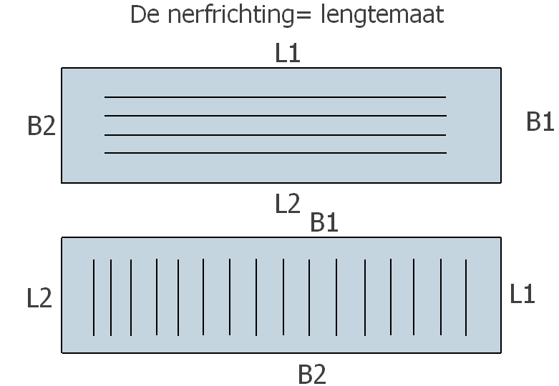

Klik hier om uw afplak te kiezen
PVC 1mm wit
PVC 2mm wit
PVC kleur
ABS 0,45mm wit
HPL
Fineer (om te schilderen)
Fineer

